Sheet1
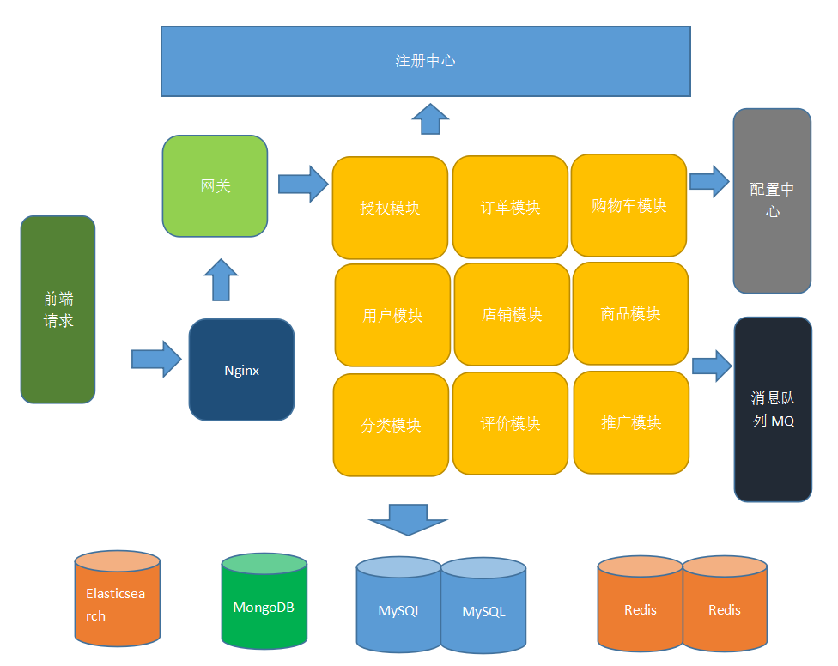
模块 | 负责人 | 所需时间 | 文件服务器 | 聊天服务器
用户模块 | 刘时明 | 2天
授权模块 | 刘时明 | 2天
申请模块 | 刘时明 | 2天
订单模块 | 龚道雄 | 2天
商品模块 | 欧阳御林 | 2天
评论模块 | 欧阳湘雄 | 2天
购物车模块 | 欧阳湘雄 | 2天
推广模块 | 易可 | 2天
分类模块 | 冯培轩 | 2天
店铺模块 | 欧阳御林 | 2天

开发工具
IDEA

